ISBNについて
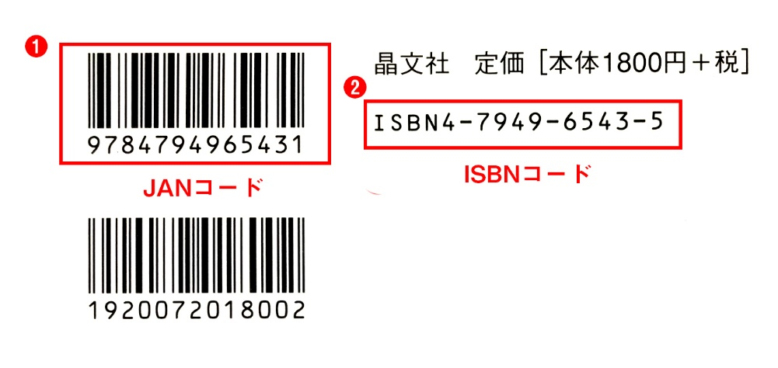
戻る

 | ①JANコード
 | JANコードは書籍を特定するための番号となります。
 | 1990年頃から日本で導入され、書籍の裏面に記載されております。

 | ②ISBNコード
 | 書籍に割り当てられる識別番号となっておりJANコードと同じ役割を持っております。

 | ご利用の際にはISBNコード・JANコード、どちらのコードを記入していただいても構いません。

 | 補足
 | ・ISBNコードは必ず先頭に「ISBN」の文字が含まれております。ISBNの記載がないものは違うコードとなります。
 | ・ISBNコードは末番がX(エックス)で終わる場合があります。この場合Xを含めてご記入ください。

 | ・ISBNコードの数字間に含まれる-(ハイフン)は省略いただければ結構です。
 | ・JANコードは上下2つのうち、上のバーコードとなります。下は異なるコードとなるためご注意ください。

